Plantilla Test Case Sprint 3
NOMBRE DEL PROYECTO
Nombre del Módulo
ID # | Título | Descripción | Precondiciones | Datos de Prueba | Pasos | Resultado Esperado | Status | Prioridad | #Etiquetas | Evidencia | Diseñado por | Ejecutado por | Fecha de Ejecución | Comentarios
 | Objetivo del test case (Que se desea probar). | Explicar brevemente que es lo que se va a probar | Todo lo que necesito previamente para poder ejecutar estos test cases | Alguna Query necesaria, Credenciales, etc | Paso a paso de como probar este caso de prueba. | Que es lo que debería hacer el sistema al ejecutar los pasos | NOT RUN | Crítica | Tags para filtrar los test cases | Captura de pantalla, gif, video demostrando que la prueba fue ejecutada | Persona que creó el caso de prueba | Persona que ejecutó el caso de prueba | Fecha en la que se ejecutó este caso de prueba | En caso de que falle el test case, colocar una breve descripción explicando el porque falló y el ID del bug reportado
1 | [Registro de usuario] Verificar que el usuario se puede registrar. | Vericar que el usuario se puede registrar con éxito. | 1- El usuario no esta registrado, 2- Estar ubicado en la pantalla de inicio. | N/A | 1- Hacer click en ícono de usuario, 2- Hacer Click en "Registrate", 3- Rellenar el campo de "Nombre de usuario" (Prueba de Registro), 4- Rellenar el campo de "Email" (pruebaderegistro@chefgpt.com) 5- Rellenar el campo "contraseña" con al menos 8 caracteres (Abc.grst15). 6- Rellenar el campo "repetir contraseña" con la misma contraseña ingresada (Abc.grst15). 7- Hacer click en "Registrarse". | Se debería recibir una notificacionde registro exitoso. | PASS | Media | #Registrodeusuario |  | Handrych Márquez | Handrych Márquez |  | El resultado obtenido concuerda concuerda con los requerimientos especificados.
2 | [Registro de usuario fallido] Verificar que el usuario NO se puede registrar. | Vericar que el usuario NO se puede registrar con éxito cuando deja el campo de Nombre de usuario vacío. | 1- El usuario no esta registrado, 2- Estar ubicado en la pantalla de inicio. | N/A | 1- Hacer click en ícono de usuario, 2- Hacer Click en "Registrate", 3- Rellenar el campo de "Email" (pruebaderegistro@chefgptcom) 4- Rellenar el campo "contraseña" con al menos 8 caracteres (Kurosaki). 5- Rellenar el campo "repetir contraseña" con la misma contraseña ingresada (Kurosaki). 6- Hacer click en "Registrarse". | Se debería poder ver un mensaje en letras rojas debajo del campo "nombre de usuario" indicando que el campo es obligatorio y el usuario no se podrá registrar. | PASS | Baja | #Registrodeusuario | 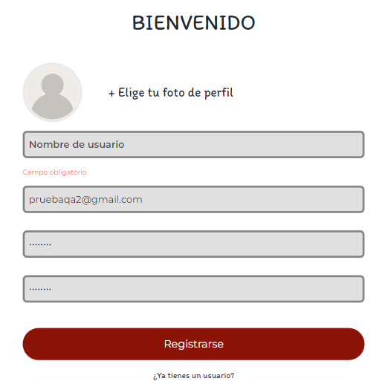 | Handrych Márquez | Handrych Márquez |  | El resultado obtenido concuerda concuerda con los requerimientos especificados.
3 | [Registro de usuario fallido] Verificar que el usuario NO se puede registrar. | Vericar que el usuario NO se puede registrar con éxito cuando ingresa un email con formarto invalido. | 1- El usuario no esta registrado, 2- Estar ubicado en la pantalla de inicio. | N/A | 1- Hacer click en ícono de usuario, 2- Hacer Click en "Registrate", 3- Rellenar el campo de "Nombre de usuario" (Juan), 4- Rellenar el campo de "Email" (pruebaderegistro@chefgptcom) 5- Rellenar el campo "contraseña" con al menos 8 caracteres (12345.78) 6- Rellenar el campo "repetir contraseña" con la misma contraseña ingresada (12345.78). 7- Hacer click en "Registrarse". | Se debería poder ver un mensaje en letras rojas debajo del campo "Email" indicando que el Email ingresado es invalido y el usuario no se podrá registrar. | PASS | Alta | #Registrodeusuario | 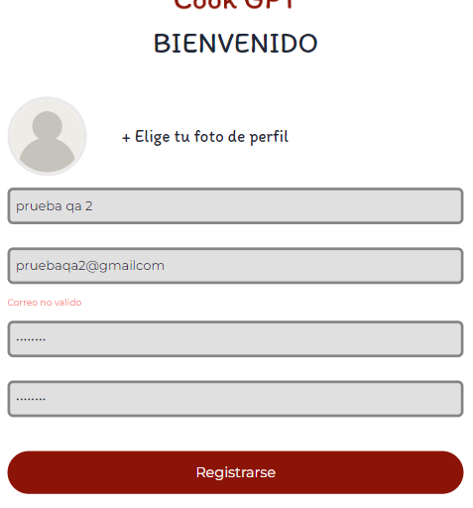 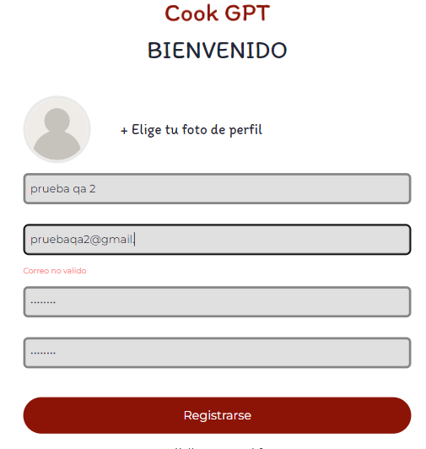 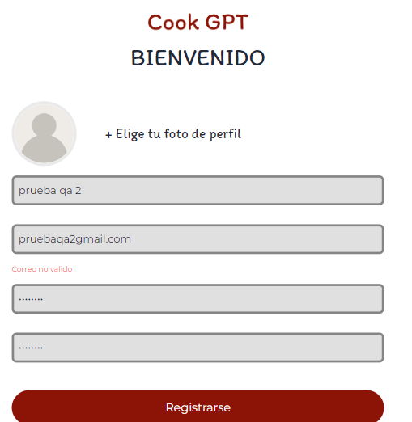 | Handrych Márquez | Handrych Márquez |  | El resultado obtenido concuerda concuerda con los requerimientos especificados.
4 | [Registro de usuario fallido] Verificar que el usuario NO se puede registrar. | Vericar que el usuario NO se puede registrar con éxito cuando ingresa un email ya registrado. | 1- El usuario no esta registrado, 2- Estar ubicado en la pantalla de inicio. | N/A | 1- Hacer click en ícono de usuario, 2- Hacer Click en "Registrate", 3- Rellenar el campo de "Nombre de usuario" (Juan), 4- Rellenar el campo de "Email" (pruebaderegistro@chefgpt.com) 5- Rellenar el campo "contraseña" con al menos 8 caracteres (12345.78). 6- Rellenar el campo "repetir contraseña" con la misma contraseña ingresada (12345.78). 7- Hacer click en "Registrarse". | Se debería poder ver un mensaje en letras rojas debajo del campo "Email" indicando que el Email ingresado ya está registrado y el usuario no se podrá registrar. | PASS | Media | #Registrodeusuario | 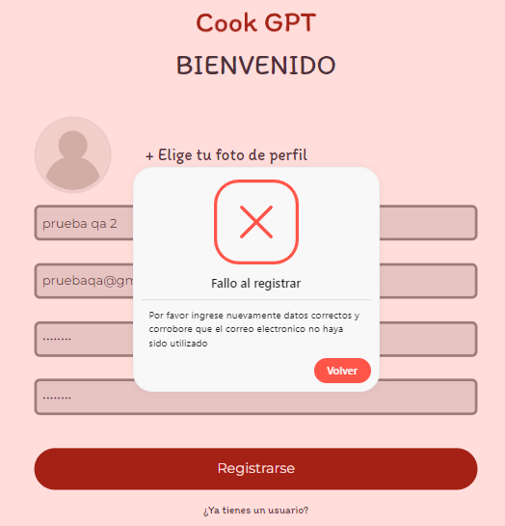 | Handrych Márquez | Handrych Márquez |  | El resultado obtenido concuerda concuerda con los requerimientos especificados.
5 | [Registro de usuario fallido] Verificar que el usuario NO se puede registrar. | Vericar que el usuario NO se puede registrar con éxito cuando ingresa una contraseña con menos de 8 carácteres. | 1- El usuario no esta registrado, 2- Estar ubicado en la pantalla de inicio. | N/A | 1- Hacer click en ícono de usuario, 2- Hacer Click en "Registrate", 3- Rellenar el campo de "Nombre de usuario" (Juan), 4- Rellenar el campo de "Email" (pruebaderegistro2@chefgpt.com) 5- Rellenar el campo "contraseña" con al menos 8 caracteres (123werP). 6- Rellenar el campo "repetir contraseña" con la misma contraseña ingresada (123werP). 7- Hacer click en "Registrarse". | Se debería poder ver un mensaje en letras rojas debajo del campo "contraseña" indicando que el la contraseña ingresada debe tener al menos 8 caracteres y el usuario no se podrá registrar. | PASS | Media | #Registrodeusuario | 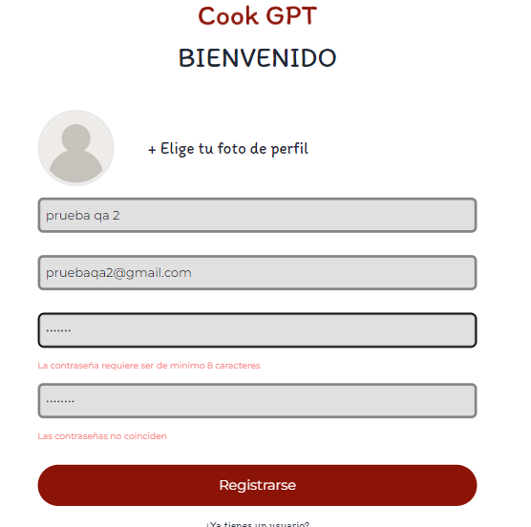 | Handrych Márquez | Handrych Márquez
6 | [Registro de usuario fallido] Verificar que el usuario NO se puede registrar. | Vericar que el usuario NO se puede registrar con éxito cuando ingresa contraseñas diferentes. | 1- El usuario no esta registrado, 2- Estar ubicado en la pantalla de inicio. | N/A | 1- Hacer click en ícono de usuario, 2- Hacer Click en "Registrate", 3- Rellenar el campo de "Nombre de usuario" (Juan), 4- Rellenar el campo de "Email" (pruebaderegistro2@chefgpt.com) 5- Rellenar el campo "contraseña" con al menos 8 caracteres (Dragonballsuper). 6- Rellenar el campo "repetir contraseña" con la misma contraseña ingresada (Dragonballsuper1). 7- Hacer click en "Registrarse". | Se debería poder ver un mensaje en letras rojas debajo del campo "repetir contraseña" indicando que las contraseñas deben ser iguales y el usuario no se podrá registrar. | PASS | Crítica | #Registrodeusuario | 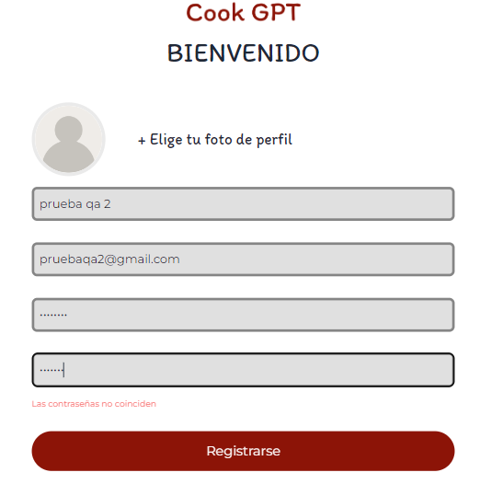 | Handrych Márquez | Handrych Márquez |  | El resultado obtenido concuerda concuerda con los requerimientos especificados.
7 | [iniciar Sesión] Verificar que el usuario puede iniciar sesión. | Vericar que el usuario puede iniciar sesión con éxito cuando ingresa datos válidos. | 1- El usuario esta registrado. 2- No ha iniciado sesión. | N/A | 1- Hacer click en ícono de usuario, 2- Ingresar Email (pruebaqa@chefgpt.com) 3- Ingresar la contraseña (Abc.grst15). 4- Hacer click en "Inicar sesión" | Se debería abrir la sesión con éxtito y avanzar a la pantalla de chat con el chf | PASS | Alta | #abirSesion |  | Handrych Márquez | Handrych Márquez |  | El resultado obtenido concuerda concuerda con los requerimientos especificados.
8 | [iniciar Sesión] Verificar que el usuario NO puede iniciar sesión. | Vericar que el usuario NO puede iniciar sesión cuando ingresa el email incorrecto. | 1- El usuario esta registrado. 2- No ha iniciado sesión. | N/A | 1- Hacer click en ícono de usuario, 2- Ingresar Email (pruebaderegistr@chefgpt.com) 3- Ingresar la contraseña (Abc.grst15). 4- Hacer click en "Inicar sesión" | Se deberia ver una ventana con un mensaje que indique "Email / Contraseña incorrectos, Volver a intentar" | PASS | Media | #abirSesion |  | Handrych Márquez | Handrych Márquez |  | El resultado obtenido concuerda concuerda con los requerimientos especificados.
9 | [iniciar Sesión] Verificar que el usuario NO puede iniciar sesión. | Vericar que el usuario NO puede iniciar sesión cuando ingresa una contraseña incorrecta. | 1- El usuario esta registrado. 2- No ha iniciado sesión. | N/A | 1- Hacer click en ícono de usuario, 2- Ingresar Email (pruebaderegistro@chefgpt.com) 3- Ingresar la contraseña (Abcgrst15). 4- Hacer click en "Inicar sesión" | Se deberia ver una ventana con un mensaje que indique "Email / Contraseña incorrectos, Volver a intentar" | PASS | Crítica | #abirSesion |  | Handrych Márquez | Handrych Márquez |  | El resultado obtenido concuerda concuerda con los requerimientos especificados.
7 | [Cerrar Sesión] Verificar que el usuario puede cerrar sesión. | Verificar que el usuario puede cerrar sesión con éxito. | 1- El usuario esta logueado | N/A | 1- Hacer click en ícono de usuario, 2- Hacer Click en Cerrar sesión". | Se debería cerrar con éxito y volver a la home page. | PASS | Baja | #CerrarSesion |  | Handrych Márquez | Handrych Márquez |  | El resultado obtenido concuerda concuerda con los requerimientos especificados.

Escenario de Prueba
LOGIN
Screenmap: https://sitio.com/login
ID | Título | Resultado Esperado | Pass/Fail | Fecha de Ejecución | Evidencia | Comentarios
1 | Loguearse con un mail y contraseña válidos | El sistema redirecciona al dashboard principal | NOT RUN | 2023-05-16
2 | Loguearse ingresando una contraseña incorrecta | El sistema debería mostrar el siguiente mensaje de error: "El usuario o contraseña son incorrectos" | NOT RUN | 2023-05-16 | 